电话号码
 |  |  |  |  |  |  |  | 控制变量法
用例编号 | 用例标题 | 项目/模块 | 优先级 | 前置条件 | 测试步骤 | 测试数据 | 预测结果
tel_1 | 合法(区号为空+其他正确) | 电话 | p0 | 打开验证电话程序 | 1.输入区号 2.输入前缀码3.输入后缀码4.点击验证 | 区号：空 前缀码：234 后缀码：4567 | 合法 | 参数 | 说明 | 有效数据 | 数据 | 无效数据 | 数据
tel_2 | 合法(区号为123+其他正确) | 电话 | p0 | 打开验证电话程序 | 1.输入区号 2.输入前缀码3.输入后缀码5.点击验证 | 区号：123 前缀码：234 后缀码：4568 | 合法 | 区号 | 长度 | 空，三位 | 1，空 2,123 | 非空非三位 | 1 | 有效用例：2 | 无效用例：8
tel_3 | 不合法(区号为一位数字+其他正确) | 电话 | p1 | 打开验证电话程序 | 1.输入区号 2.输入前缀码3.输入后缀码6.点击验证 | 区号：1 前缀码：234 后缀码：4569 | 不合法 | 前缀码 |  | 三位 | 234 | 非三位 | 1 2
tel_4 | 不合法(前缀码为2位数字+其他正确) | 电话 | p1 | 打开验证电话程序 | 1.输入区号 2.输入前缀码3.输入后缀码7.点击验证 | 区号：空 前缀码：12 后缀码：4570 | 不合法 | 后缀码 |  | 四位 | 4567 | 非四位 | 1
tel_5 | 不合法(后缀码为1位数字+其他正确) | 电话 | p1 | 打开验证电话程序 | 1.输入区号 2.输入前缀码3.输入后缀码8.点击验证 | 区号：空 前缀码：234 后缀码：1 | 不合法 | 区号 | 类型 | 数字 | 因为都是数字上面已经覆盖率 | 非数字 | abc
tel_6 | 不合法(区号为非数字+其他正确) | 电话 | p1 | 打开验证电话程序 | 1.输入区号 2.输入前缀码3.输入后缀码9.点击验证 | 区号：abc 前缀码：234 后缀码：4572 | 不合法 | 前缀码 |  | 数字 | 因为都是数字上面已经覆盖率 | 非数字 | txx
tel_7 | 不合法(前缀码为非3非0非1开头数字+其他正确) | 电话 | p1 | 打开验证电话程序 | 1.输入区号 2.输入前缀码3.输入后缀码10.点击验证 | 区号：空 前缀码：txx 后缀码：4573 | 不合法 | 后缀码 |  | 数字 | 因为都是数字上面已经覆盖率 | 非数字 | abcd
tel_8 | 不合法(后缀码为非4数字+其他正确) | 电话 | p1 | 打开验证电话程序 | 1.输入区号 2.输入前缀码3.输入后缀码11.点击验证 | 区号：空 前缀码：234 后缀码：abcd | 不合法 | 区号 | 规则 | /
tel_9 | 不合法(前缀码为0开头的三位数字+其他正确) | 电话 | p1 | 打开验证电话程序 | 1.输入区号 2.输入前缀码3.输入后缀码12.点击验证 | 区号：空 前缀码：012 后缀码：4575 | 不合法 | 前缀码 |  | 非0且非1开头 | 前面的用例已经覆盖了 | 0或者1开头的 | 1.012 2.123
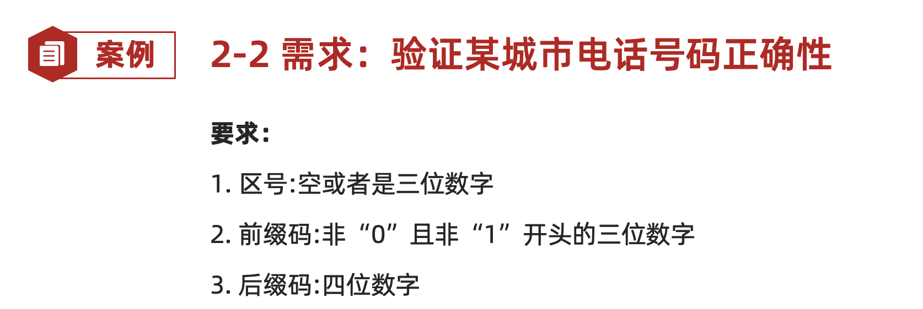
tel_10 | 不合法(前缀码为1开头的三位数字+其他正确) | 电话 | p1 | 打开验证电话程序 | 1.输入区号 2.输入前缀码3.输入后缀码13.点击验证 | 区号：空 前缀码：123 后缀码：4576 | 不合法 | 后缀码 |  | /

qq号码
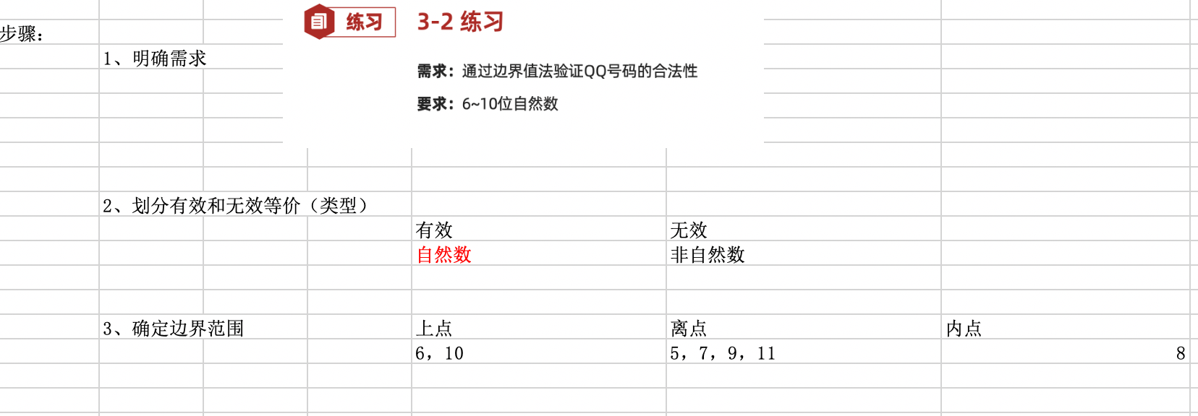
用例编号 | 用例标题 | 项目/模块 | 优先级 | 前置条件 | 测试步骤 | 测试数据 | 预测结果

